关系图
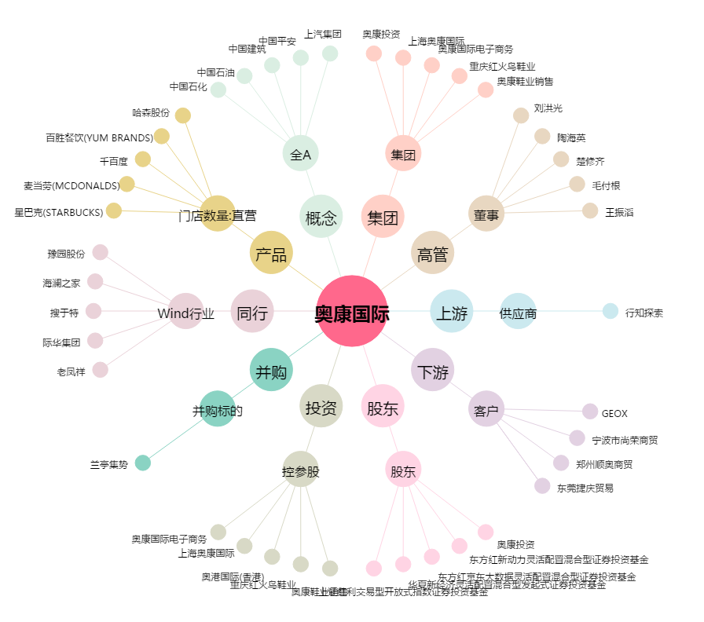
奥康国际[603001.SH] - 关系概览图

